1.PRESENTATION
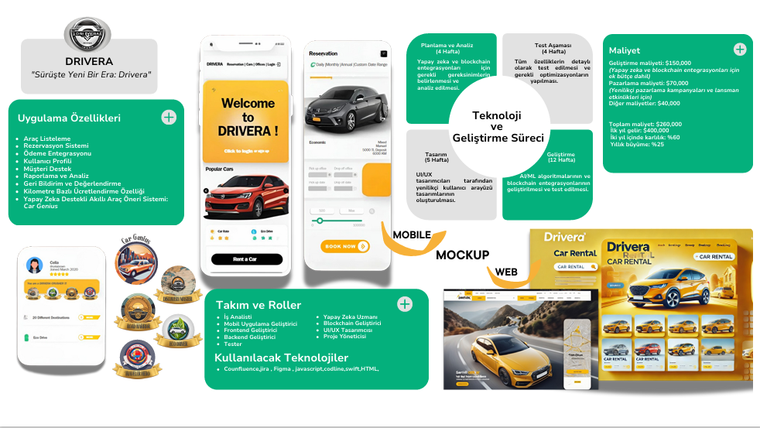

PRESENTATION
PAZAR ARAŞTIRMASI
MÜŞTERİYE NELER SUNABİLİRİZ?
BENCHMARKING
ONE PAGER

4.UML DIAGRAM
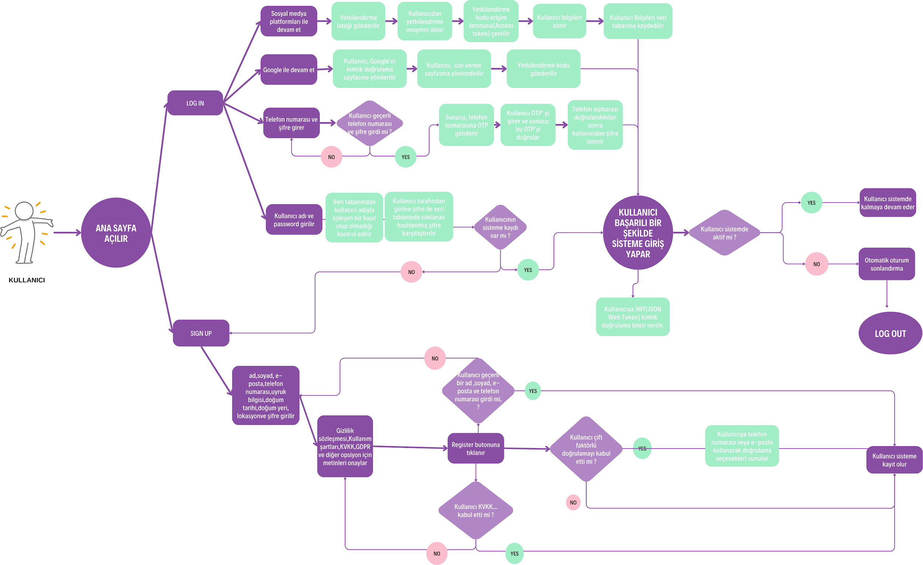
UML DIAGRAMS

5.DATABASE
DATABASE

Database Name : DriveraDB

Kullanıcı signup/login/logout modülleri kapsamında 5 tablo yer almaktadır.

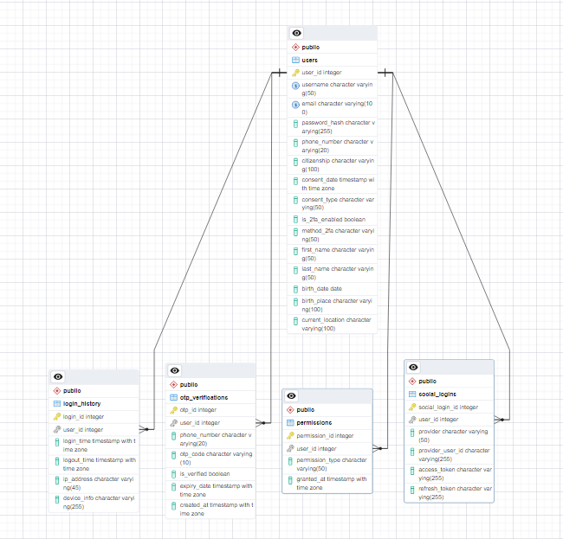
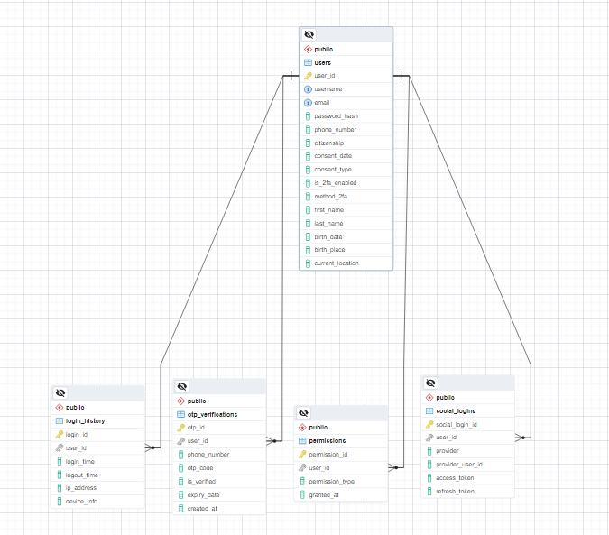
1. “users” : Kullanıcıların temel bilgilerini saklar. | ERD (Entity Relationship Diagram) w Data Types | ERD (Entity Relationship Diagram)
2. “login_history” : Kullanıcıların giriş ve çıkış tarihlerini kaydeder.
3. “social_logins” : Sosyal medya ile giriş yapan kullanıcıların bilgilerini saklar.
4. “otp_verifications” : Telefon numarası ile girişlerde OTP doğrulama bilgilerini yönetir.
5. “permissions” : Kullanıcı izinlerini ve rolleri saklar.

Veritabanı Yapısı ve Kullanılan Teknolojiler

Giriş Yöntemleri ve Entegrasyonlar:

Gmail ile Giriş: Google OAuth 2.0 ve API entegrasyonu kullanılarak gerçekleştirilmiştir. Bu yöntem, kullanıcıların Google hesaplarıyla güvenli bir şekilde giriş yapmalarını sağlar.
Sosyal Medya Hesapları ile Giriş: Google OAuth 2.0 ve ilgili sosyal medya platformlarının API'leri (Facebook, Twitter, LinkedIn vb.) kullanılarak entegrasyon sağlanmıştır.
Telefon Numarası ile Giriş (OTP): Firebase Authentication entegrasyonu kullanılarak gerçekleştirilmiştir. Kullanıcılar, telefon numaralarına gönderilen OTP kodu ile doğrulama yaparak giriş yapabilirler.
Şifre Hashleme: Kullanıcı şifreleri güvenlik amacıyla Scrypt, Bcrypt ve ARGON2 gibi güçlü hashleme algoritmaları kullanılarak saklanmaktadır.

Veritabanı Tasarımı:

Kullanıcı Adı, E-posta Adresi, Telefon Numarası: Bu alanlar UNIQUE olarak oluşturulmuştur. Kullanıcı girişi esnasında kontrol bu bilgiler üzerinden sağlanacaktır.
Kullanıcı Adı, E-posta Adresi, Password: Bu alanlar NOT NULL olarak oluşturulmuştur. Kullanıcı kaydının tamamlanabilmesi için mutlaka doldurması gerekmektedir..
Telefon No: Kullanıcı, iki faktörlü doğrulama (2FA) tercih ederse, bu doğrulama işlemi kullanıcı tarafından sağlanan telefon numarası üzerinden gerçekleştirilecektir. Bu alanın doğrulaması, veritabanında oluşturulan check_phone_number() fonksiyonu ile yapılacaktır. check_phone_number() Fonksiyonu: Fonksiyon, is_2fa_enabled alanının değeri TRUE olduğunda phone_number alanının NULL olmasını engellemek için kullanılır. Eğer is_2fa_enabled TRUE ise, phone_number alanı NOT NULL olmalıdır. Eğer is_2fa_enabled FALSE ise, phone_number alanı NULL olabilir.
Şifre Gizliliği: Kullanıcı şifreleri (password_hash) veritabanına hashlenerek eklenmiştir. Bu, kullanıcı şifrelerinin güvenliğini sağlar. | ÖRNEK KULLANICI VERİLERİ VE BİLGİLERİ : USERS TABLOSU
Zaman Damgaları: TIMESTAMPTZ veri tipi kullanılarak zaman damgaları UTC olarak saklanır. Bu, geniş bir kullanıcı kitlesi olan uygulamalarda zaman dilimi problemlerini önler ve gerektiğinde zaman dilimi bilgisi ile birlikte görüntülenebilir.
Tablolar Arası İlişkiler: REFERENCES komutu ile tablolar arası ilişkiler tanımlanmış ve veri bütünlüğü korunmuştur.
Vatandaşlık Bilgisi (citizenship): Kullanıcıya ait veri gizliliği politikaları vatandaşlık bilgisine göre sunulacaktır. TC Vatandaşları: KVKK (Kişisel Verilerin Korunması Kanunu) gereksinimlerine uygun olarak veri gizliliği politikası uygulanacaktır. Avrupa Vatandaşları: GDPR (General Data Protection Regulation) gereksinimlerine uygun olarak veri gizliliği politikası uygulanacaktır. Diğer: Drivera tarafından oluşturulmuş kullanıcı veri transferi, veri saklama ve veri gizliliği politikası uygulanacaktır.

6.MOCKUP
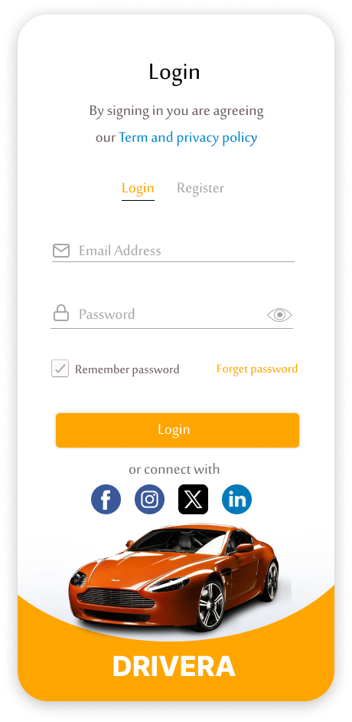
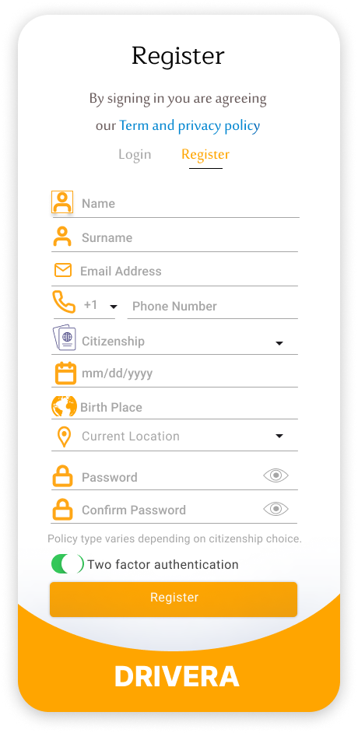
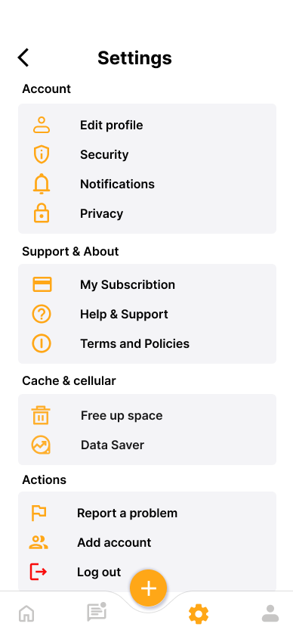
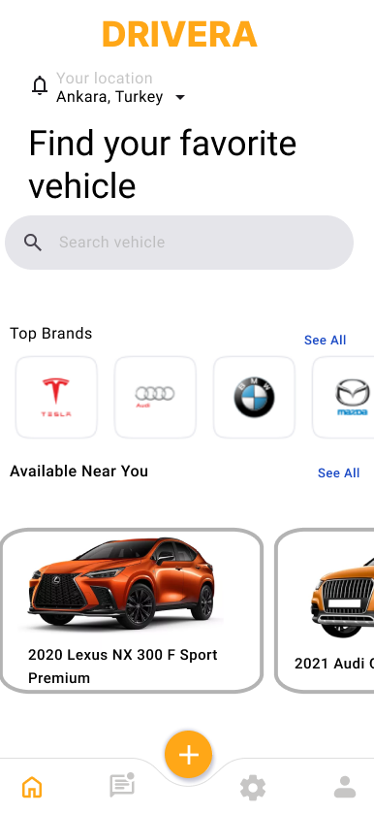
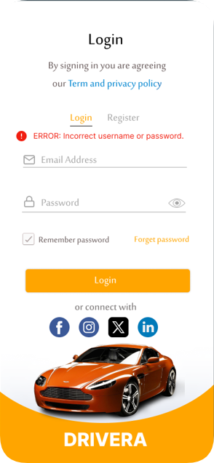

7.JIRA
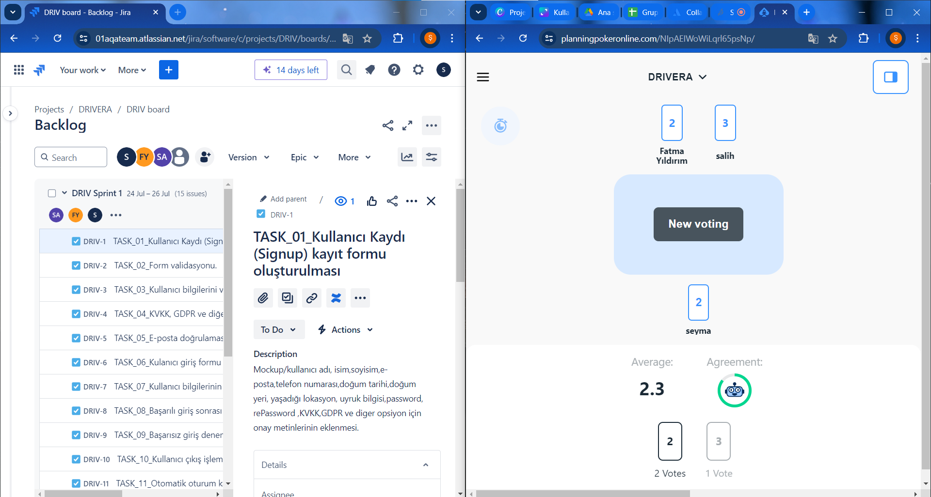
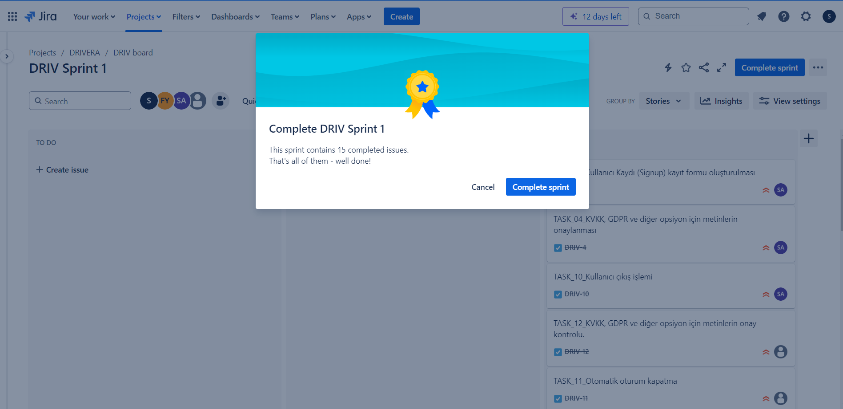
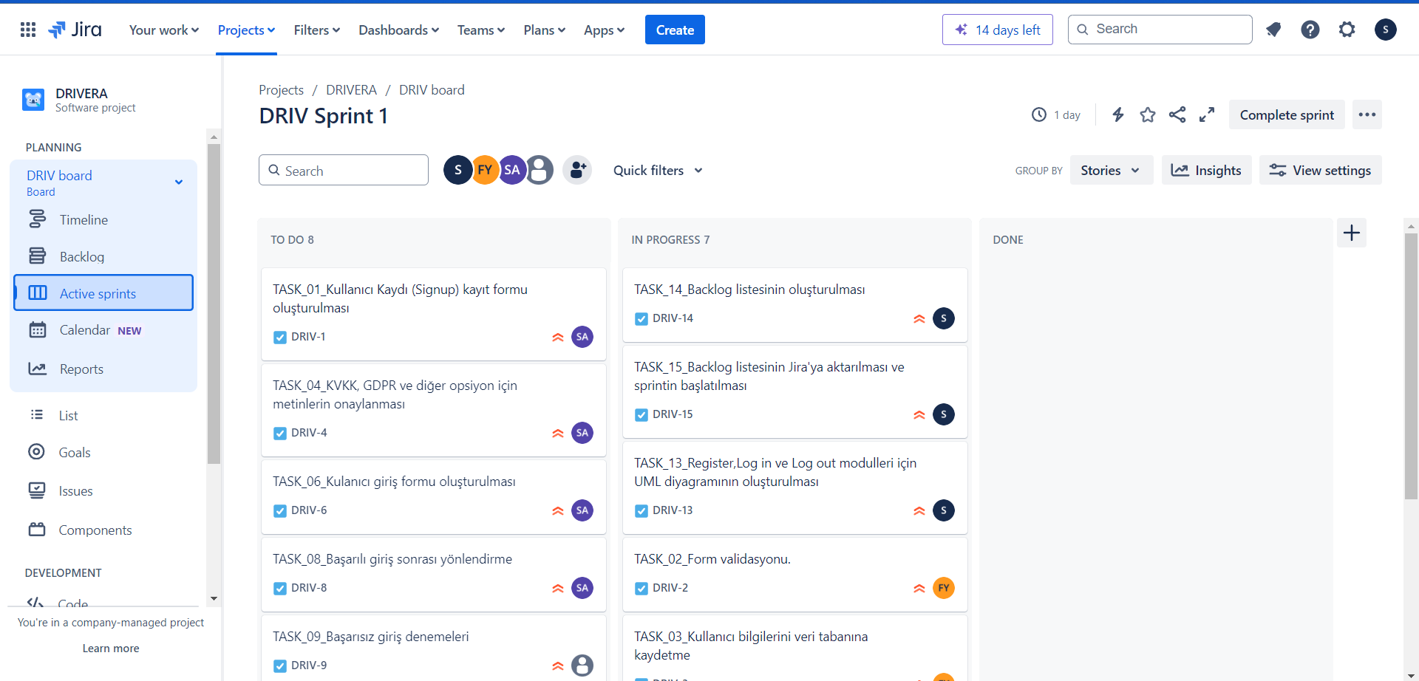
-Jira da Backlog listesinin oluşturulması / Planning Poker uygulaması ile oylanma yapılması- | -Sprintin başlatılması

